1. OSNOVNI PODACI
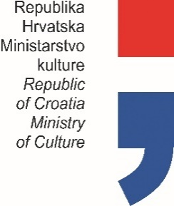

PLAN PROGRAMSKIH AKTIVNOSTI USTANOVA
U NADLEŽNOSTI MINISTARSTVA KULTURE
ZA 2021. GODINU

Prvo privremeno izvješće (označiti s X)
Drugo privremeno izvješće (označiti s X)
Konačno izvješće (označiti s X) |  |  |  | X

OIB USTANOVE: |  |  | 80099091562

USTANOVA: |  |  | DRŽAVNI ARHIV U BJELOVARU
ADRESA: |  |  | TRG EUGENA KVATERNIKA 6
POŠTANSKI BROJ: |  |  | 43000 BJELOVAR
MATIČNI BROJ: |  |  | 3316734
 |  | RKP: | 789
 |  | PRORAČUNSKA AKTIVNOST: | A56502801

PODACI O RAVNATELJU USTANOVE

 | ime i prezime: | Martina Krivić Lekć
 | telefon / mobitel: | 043/244-487
 | e-mail: | krivic.lekic@dabj.hr

 |  |  |  |  | Potpis ravnatelja ustanove

